设备ID-typeID
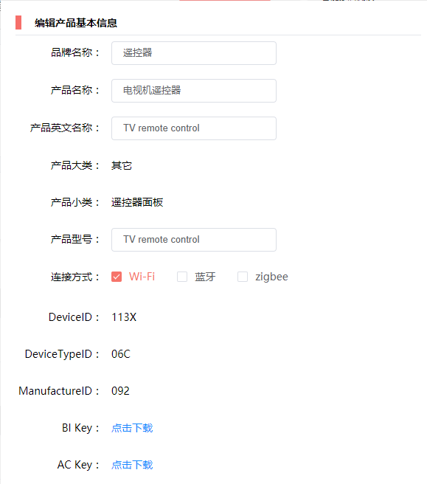
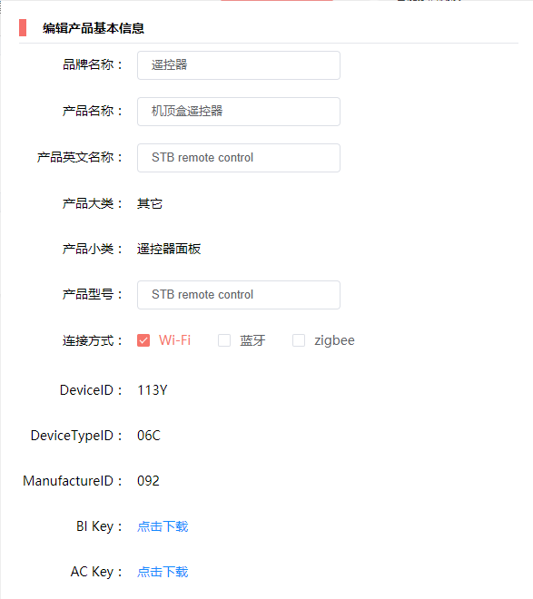

电视机遥控器
机顶盒遥控器

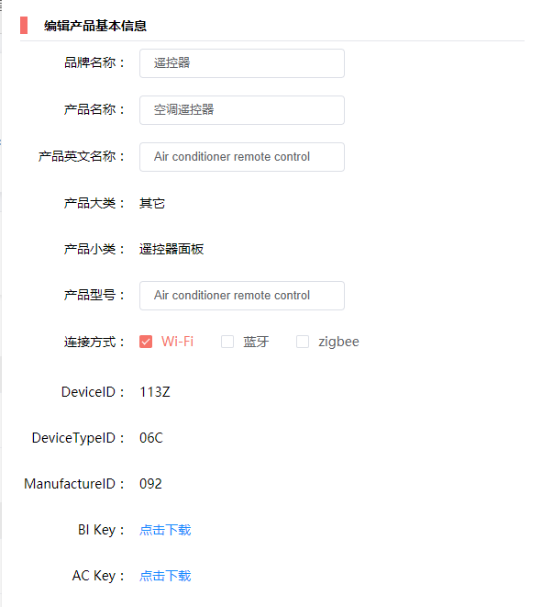


电视盒子遥控器
空调遥控器




风扇遥控器
灯遥控器

